1월_정산내역서
네이버 프렌즈 어드민 > Comic > [시리즈] 매출 통계(이용권 포함) > [CP용] 정산내역서 > 내역 확인 후 세금계산서 정발행
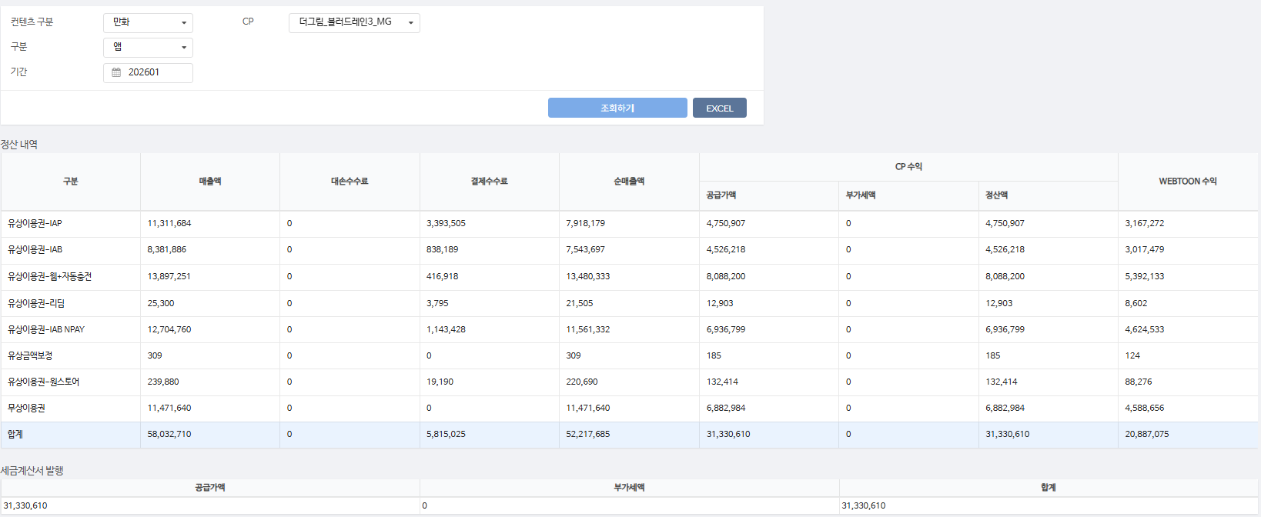
구분 | 매출액 | 대손수수료 | 결제수수료 | 순매출액 | CP 공급가액 | CP 부가세액 | CP 정산액 | WEBTOON 수익
유상이용권-IAP | 11,311,684 | - | 3,393,505 | 7,918,179 | 4,750,907 | - | 4,750,907 | 3,167,272 | 30%
유상이용권-IAB | 8,381,886 | - | 838,189 | 7,543,697 | 4,526,218 | - | 4,526,218 | 3,017,479 | 10%
유상이용권-웹+자동충전 | 13,897,251 | - | 416,918 | 13,480,333 | 8,088,200 | - | 8,088,200 | 5,392,133 | 3%
유상이용권-리딤 | 25,300 | - | 3,795 | 21,505 | 12,903 | - | 12,903 | 8,602 | 15%
유상이용권-IAB NPAY | 12,704,760 | - | 1,143,428 | 11,561,332 | 6,936,799 | - | 6,936,799 | 4,624,533 | 9%
유상금액보정 | 309 | - | - | 309 | 185 | - | 185 | 124 | 0%
유상이용권-원스토어 | 239,880 | - | 19,190 | 220,690 | 132,414 | - | 132,414 | 88,276 | 8%
무상이용권 | 11,471,640 | - | - | 11,471,640 | 6,882,984 | - | 6,882,984 | 4,588,656 | 0%
합계 | 58,032,710 | - | 5,815,025 | 52,217,685 | 31,330,610 | - | 31,330,610 | 20,887,075

구분 | 매출액 | 대손수수료 | 결제수수료 | 순매출액 | CP 공급가액 | CP 부가세액 | CP 정산액 | WEBTOON 수익
유상이용권-웹+자동충전 | 268,440 | - | 8,053 | 260,387 | 156,232 | - | 156,232 | 104,155 | 3%
유상이용권-IAB | 13,760 | - | 1,376 | 12,384 | 7,430 | - | 7,430 | 4,954 | 10%
유상이용권-IAP | 15,360 | - | 4,608 | 10,752 | 6,451 | - | 6,451 | 4,301 | 30%
유상이용권-IAB NPAY | 24,240 | - | 2,182 | 22,058 | 13,235 | - | 13,235 | 8,823 | 9%
무상이용권 | 86,070 | - | - | 86,070 | 51,642 | - | 51,642 | 34,428 | 0%
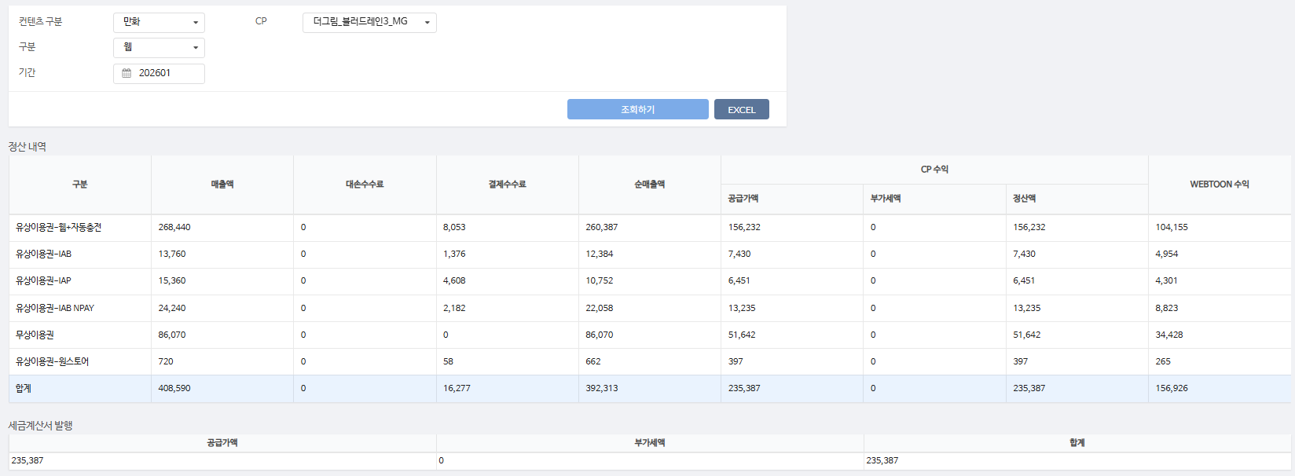
유상이용권-원스토어 | 720 | - | 58 | 662 | 397 | - | 397 | 265 | 8%
합계 | 408,590 | - | 16,277 | 392,313 | 235,387 | - | 235,387 | 156,926

총 합계 | 58,441,300 | - | 5,831,302 | 52,609,998 | 31,565,997 | - | 31,565,997 | 21,044,001

 | TRUE |  | TRUE | TRUE | TRUE | TRUE | TRUE

